01-09
 |  |  |  |  | Reporte diario de obra (RDO)

 |  |  |  |  | Marcobre

Contrato N.º |  | : |  |  |  |  |  | Fecha de RDO |  |  | 2026-09-01 |  |  |  |  |  | Semana 05 |  |  |  |  |  |  |  |  |  |  |  |  | Condiciones del clima
Contratista |  | : | PROMCOSER |  |  |  |  | RDO N.º |  |  | 030 |  |  |  |  |  |  |  |  |  |  |  |  |  |  |  |  |  |  | T mín. |  | 12°
Ubicación |  | : | Marcona |  |  |  |  | Turno |  |  | Día |  |  |  |  |  |  |  |  |  |  |  |  |  |  |  |  |  |  | T máx. |  | 25°
Fecha de Inicio |  | : | 2026-09-01 |  |  |  |  | Regimen |  |  | 6X1 |  |  |  |  |  |  |  |  |  |  |  |  |  |  |  |  |  |  | Viento |  | 18Km/h
 |  |  |  |  |  |  |  |  |  |  |  |  |  |  |  |  |  |  |  |  |  |  |  |  |  |  |  |  |  | Lluvia |  | --

Cuadrilla de Bancoductos Rampa Norte |  |  |  |  |  |  |  |  |  |  |  |  |  |  |  | Cuadrilla de Banco ductos Rampa Norte
Mano de Obra |  |  |  |  |  |  |  |  |  |  |  |  |  |  |  | Mano de Obra |  |  |  |  |  |  |  |  |  |  |  |  |  | Horas en stand by
Descripcion |  | Cant. |  | hh/día |  | hh ant. | hh act. |  | hh acum. |  | hh act. |  | hh acum. |  |  | Descripcion |  |  |  | Cant. |  | hh/día |  | hh ant. |  | hh act. |  | hh acum. |  | hh ant. |  | hh act. |  | hh acum.
Operador de retro/minicargador |  |  |  |  |  |  |  |  |  |  |  |  | 0.00 |  |  | Operador de retro/minicargador |  |  |  | 1.00 |  | 9.50 |  | 9.50 |  | 9.50 |  | 19.00 |  | 0.00 |  |  |  | 0.00
Operario Civil |  |  |  |  |  |  |  |  |  |  |  |  | 0.00 |  |  | Operario Civil |  |  |  | 1.00 |  | 9.50 |  | 9.50 |  | 9.50 |  | 19.00 |  | 0.00 |  |  |  | 0.00
Operario Mecánico / Eléctrico |  |  |  |  |  |  |  |  |  |  |  |  | 0.00 |  |  | Operario Mecánico / Eléctrico |  |  |  | 1.00 |  | 9.50 |  | 9.50 |  | 9.50 |  | 19.00 |  | 0.00 |  |  |  | 0.00
Oficial |  |  |  |  |  |  |  |  |  |  |  |  | 0.00 |  |  | Oficial |  |  |  | 1.00 |  | 9.50 |  | 9.50 |  | 9.50 |  | 19.00 |  | 0.00 |  |  |  | 0.00
Ayudante |  |  |  |  |  |  |  |  |  |  |  |  | 0.00 |  |  | Ayudante |  |  |  | 3.00 |  | 9.50 |  | 9.50 |  | 9.50 |  | 19.00 |  | 0.00 |  |  |  | 0.00
Conductor de camioneta |  |  |  |  |  |  |  |  |  |  |  |  | 0.00 |  |  | Conductor de camioneta |  |  |  | 1.00 |  | 9.50 |  | 9.50 |  | 9.50 |  | 19.00 |  | 0.00 |  |  |  | 0.00
Conductor minivan |  |  |  |  |  |  |  |  |  |  |  |  | 0.00 |  |  | Conductor minivan |  |  |  | 1.00 |  | 9.50 |  | 9.50 |  | 9.50 |  | 19.00 |  | 0.00 |  |  |  | 0.00
Conductor camión baranda |  |  |  |  |  |  |  |  |  |  |  |  | 0.00 |  |  | Conductor camión baranda |  |  |  | 1.00 |  | 9.50 |  | 9.50 |  | 9.50 |  | 19.00 |  | 0.00 |  |  |  | 0.00
Vigía |  |  |  |  |  |  |  |  |  |  |  |  | 0.00 |  |  | Vigía |  |  |  | 1.00 |  | 9.50 |  | 9.50 |  | 9.50 |  | 19.00 |  | 0.00 |  |  |  | 0.00
Supervisor |  |  |  |  |  |  |  |  |  |  |  |  | 0.00 |  |  | Supervisor |  |  |  | 1.00 |  | 9.50 |  | 9.50 |  | 9.50 |  | 19.00 |  | 0.00 |  |  |  | 0.00
Supervisor de seguridad |  |  |  |  |  |  |  |  |  |  |  |  | 0.00 |  |  | Supervisor de seguridad |  |  |  | 1.00 |  | 9.50 |  | 9.50 |  | 9.50 |  | 19.00 |  | 0.00 |  |  |  | 0.00
ingeniero de calidad |  |  |  |  |  |  |  |  |  |  |  |  | 0.00 |  |  | ingeniero de calidad |  |  |  | 1.00 |  | 9.50 |  | 9.50 |  | 9.50 |  | 19.00 |  | 0.00 |  |  |  | 0.00
 |  |  |  |  |  |  |  |  |  |  |  |  | 0.00
Total |  | 0.00 |  |  |  | 0.00 | 0.00 |  | 0.00 |  | 0.00 |  | 0.00 |  |  | Total |  |  |  | 14.00 |  |  |  | 114.00 |  | 114.00 |  | 228.00 |  | 0.00 |  | 0.00 |  | 0.00

Descripción de las actividades mas relevantes del día
Actividades programadas (Partidas) |  |  |  |  |  |  |  |  |  |  |  |  |  |  | Und. |  | Metrado |  | Prog. |  | Ejecutado |  |  | Acumulado |  |  | Por ejecutar |  |  | % Avance
 |  |  |  |  |  |  |  |  |  |  |  |  |  |  |  |  |  |  |  |  |  |  |  |  |  |  |  |  |  | día |  |  | total
RAMPA NORTE
BANCO DUCTO EN CAMINO
EXCAVACIÓN DE ZANJA CON RETROEXCAVADORA 0.60 X 1.00M |  |  |  |  |  |  |  |  |  |  |  |  |  |  | M3 |  | 92.16 |  | 9.6 |  | 11.22 |  |  | 11.22 |  |  | 80.94 |  |  | 6.00 |  |  | 12.17%
PERFILADO Y NIVELACION DE TERRENO |  |  |  |  |  |  |  |  |  |  |  |  |  |  | ML |  | 192 |  | 22 |  | 22 |  |  | 22 |  |  | 170 |  |  | 6.00 |  |  | 11.46%
COLOCACION DE CAMA DE ARENA E=0.20 |  |  |  |  |  |  |  |  |  |  |  |  |  |  | ML |  | 192 |  | 22 |  | 22 |  |  | 22 |  |  | 170 |  |  | 6.00 |  |  | 11.46%
INSTALACIÓN DE BANCODUCTOS |  |  |  |  |  |  |  |  |  |  |  |  |  |  | UND. |  | 192 |  | 14 |  | 8 |  |  | 22 |  |  | 170 |  |  | 6.00 |  |  | 11.46%
RELLENO Y COMPACTACION EN CAPAS DE 20MM ,AFIRMADO |  |  |  |  |  |  |  |  |  |  |  |  |  |  | m3 |  | 92.16 |  | 8.25 |  | 11.22 |  |  | 11.22 |  |  | 80.94 |  |  | 6.00 |  |  | 12.17%
RAMPA NORTE
BANCO DUCTO EN VIA
EXCAVACIÓN DE ZANJA CON RETROEXCAVADORA 0.60 X 1.00M |  |  |  |  |  |  |  |  |  |  |  |  |  |  | M3 |  | 14.4 |  | 12.6 |  | 26.4 |  |  | 75.28 |  |  | -60.88 |  |  | 6.00 |  |  | 522.78%
INSTALACIÓN DE BANCODUCTOS |  |  |  |  |  |  |  |  |  |  |  |  |  |  | UND. |  | 24 |  | 20 |  | 14 |  |  | 51 |  |  | -27 |  |  | 6.00 |  |  | 212.50%
PERFILADO Y NIVELACION DE TERRENO |  |  |  |  |  |  |  |  |  |  |  |  |  |  | ML |  | 24 |  | 16 |  | 16 |  |  | 63 |  |  | -39 |  |  | 6.00 |  |  | 262.50%
COLOCACION DE CAMA DE ARENA E=0.20 |  |  |  |  |  |  |  |  |  |  |  |  |  |  | ML |  | 24 |  | 16 |  | 8 |  |  | 59 |  |  | -35 |  |  | 6.00 |  |  | 245.83%
RELLENO Y COMPACTACION EN CAPAS DE 20MM ,AFIRMADO |  |  |  |  |  |  |  |  |  |  |  |  |  |  | m3 |  | 14.4 |  | 8.25 |  | 8.25 |  |  | 13.2 |  |  | 1.2 |  |  | 6.00 |  |  | 91.67%
SUMINISTRO DE AFIRMADO |  |  |  |  |  |  |  |  |  |  |  |  |  |  | m3 |  | 7.2 |  | 30 |  | 30 |  |  | 45 |  |  | -37.8 |  |  | 6.00 |  |  | 625.00%
Registro de interferencias
Atribuible a AESA |  |  |  |  |  |  |  |  |  |  |  |  |  |  |  | Atribuible a PROMCOSER
------------------------------------- |  |  |  |  |  |  |  |  |  |  |  |  |  |  |  | -------------------------------------
Observaciones
REPORTE DIARIO DE TRABAJO E INSPECCIÓN DE CALIDAD Fecha: 01 de septiembre de 2026 Ubicación: Tramo de vía (Zona de alto tránsito - Unidades AESA) 1. Avance Físico y Movimiento de Tierras * Partida ejecutada: Excavación de zanja mediante el uso de retroexcavadora. * Avance lineal del día: 22.00 ml. * Volumen real excavado: 26.40 m³. * Condición del entorno: Zona crítica debido a la alta transitabilidad de vehículos pesados y unidades de la empresa AESA. 2. Instalaciones de bancoductos * Actividad: Colocación e instalación de 08 unidades de bancoductos * Trabajos complementarios: Proceso completo de relleno, compactación y nivelación de la zanja utilizando el material propio procedente de la misma excavación. 3. se informa por cordinaciones realizadas el dia de hoy con area de operaciones marcobre, se procedera a intervenir la seccion de via( ubicada al lado de los tanques de almacenamiento de agua), la cual se realizara en dos tramos.

Incidencias de seguridad

Puntos criticos
1. Riesgos identificados

2. Plan de acción

Actividades Contributivas / Adicionales

Reporte de Seguridad
REPORTE DIARIO DE ACTIVIDADES DE SSOMA |  |  |  |  |  |  | FECHA: |  |  | 2026-09-01
REPORTE DIARIO DE ACTIVIDADES DE SSOMA 📅 01/09/2026 🍃 1. Control de Alcohol y Drogas. ✅ Se ejecutó la prueba de alcotest al 100 % del personal de PROMCOSER antes del inicio de la jornada laboral. 👷 Personal evaluado: 12 trabajadores. 🟢 Resultados: 12 resultados negativos (100 % de cumplimiento). 🎓 2. Charlas y Capacitaciones. 🗣️ Buenos Días Mina Justa (BDMJ). 📚 Tema: Apresurarse y Lesionarse. 🔍 3. Inspecciones y Verificaciones en Campo. 🔧 Se realizaron verificaciones en campo, evidenciándose el cumplimiento de las medidas de seguridad establecidas durante las actividades. Asimismo, se verificó la correcta delimitación y señalización de las áreas de trabajo, el orden y limpieza, y las condiciones de seguridad para el desarrollo de las actividades. 💻 4. Actividades Administrativas. ✅Se elaboraron y verificaron los documentos de gestión de seguridad correspondientes a las actividades programadas, asegurando su correcto llenado y cumplimiento antes del inicio de los trabajos.
Reporte de Calidad

 | Fotografia N°01 |  |  |  |  |  |  |  |  |  |  |  |  |  |  | Fotografia N°02
 | 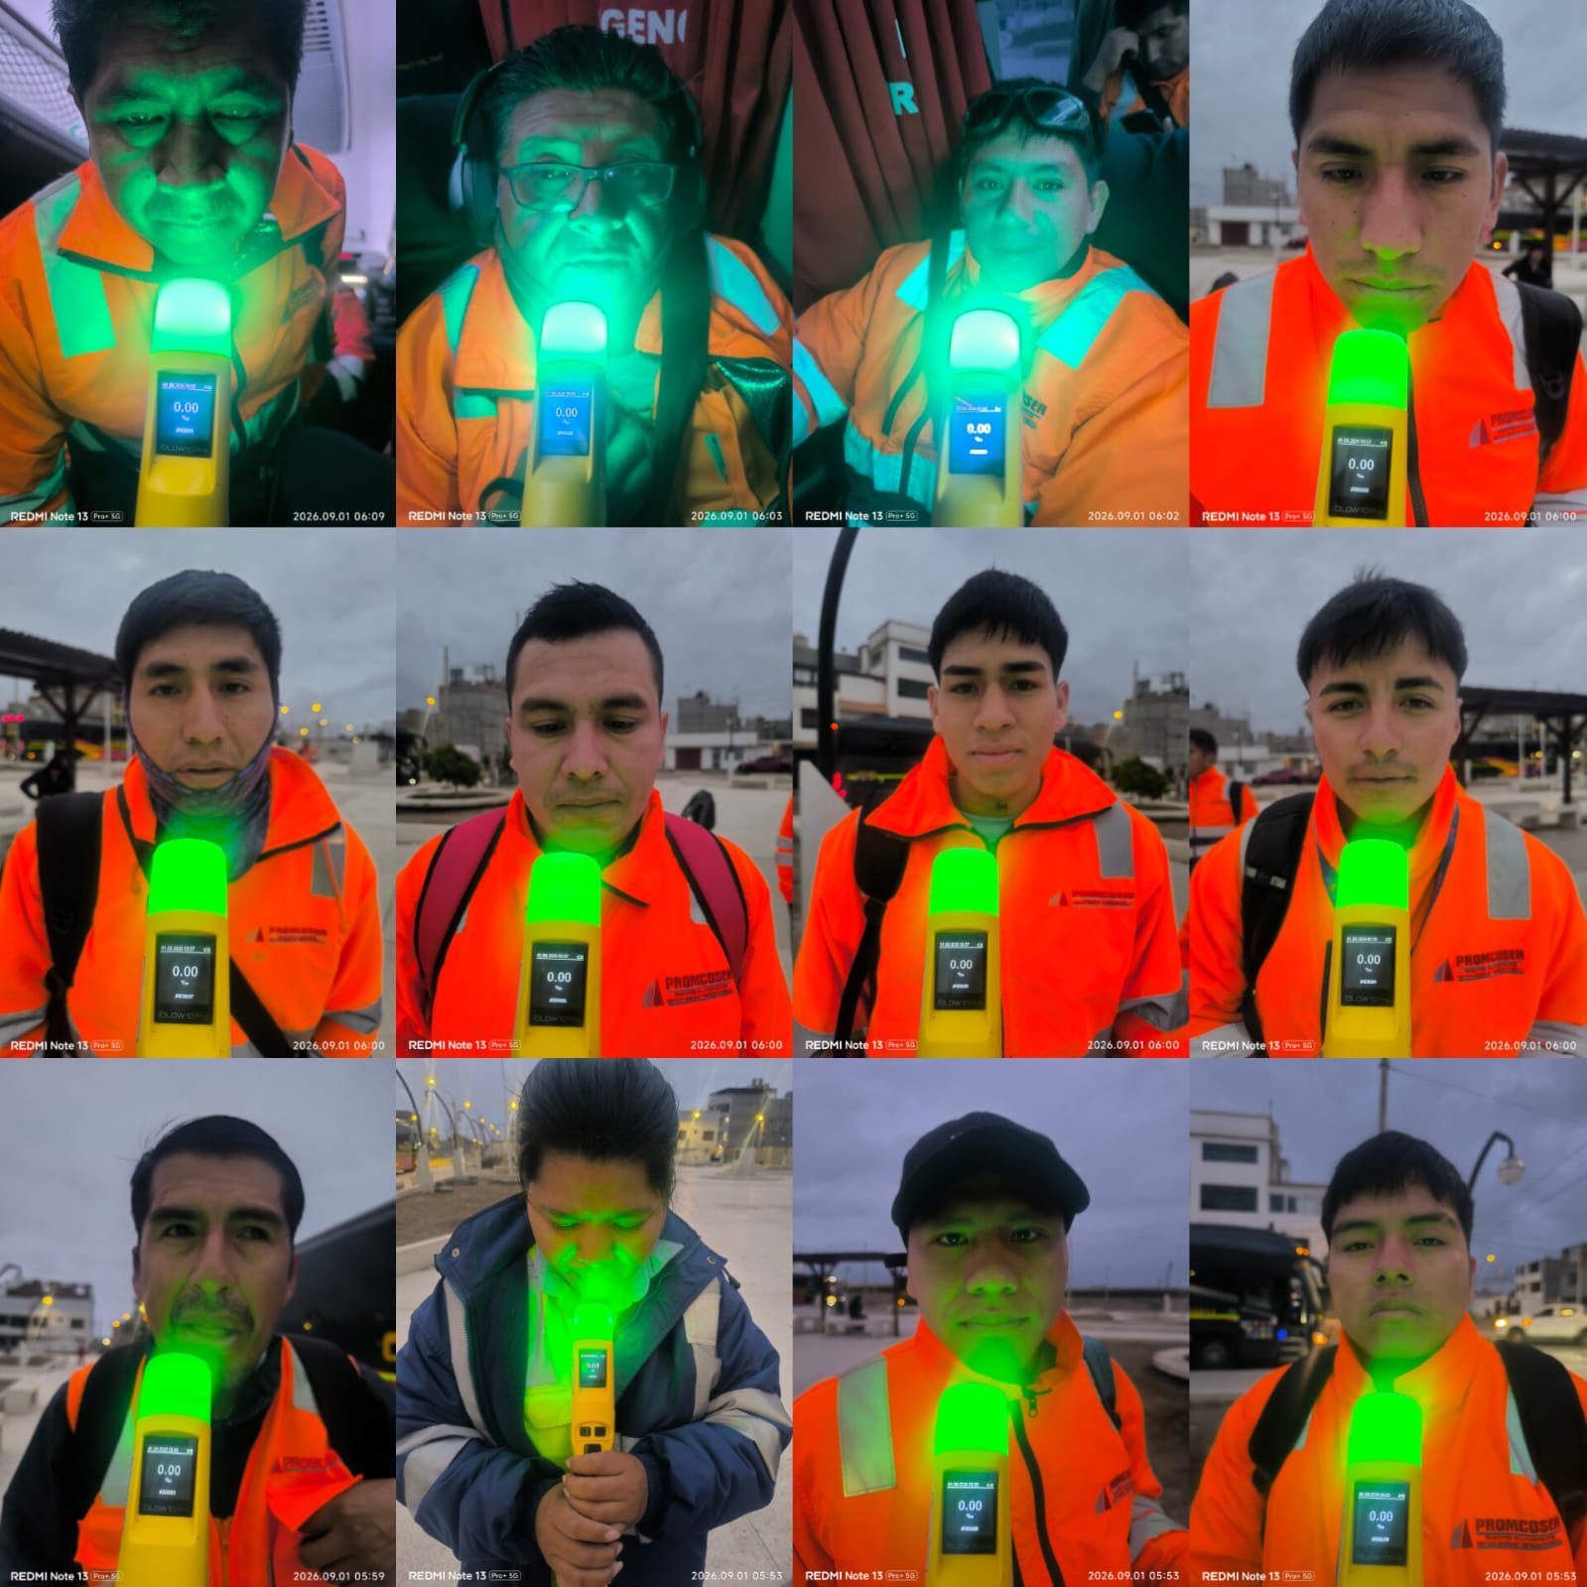 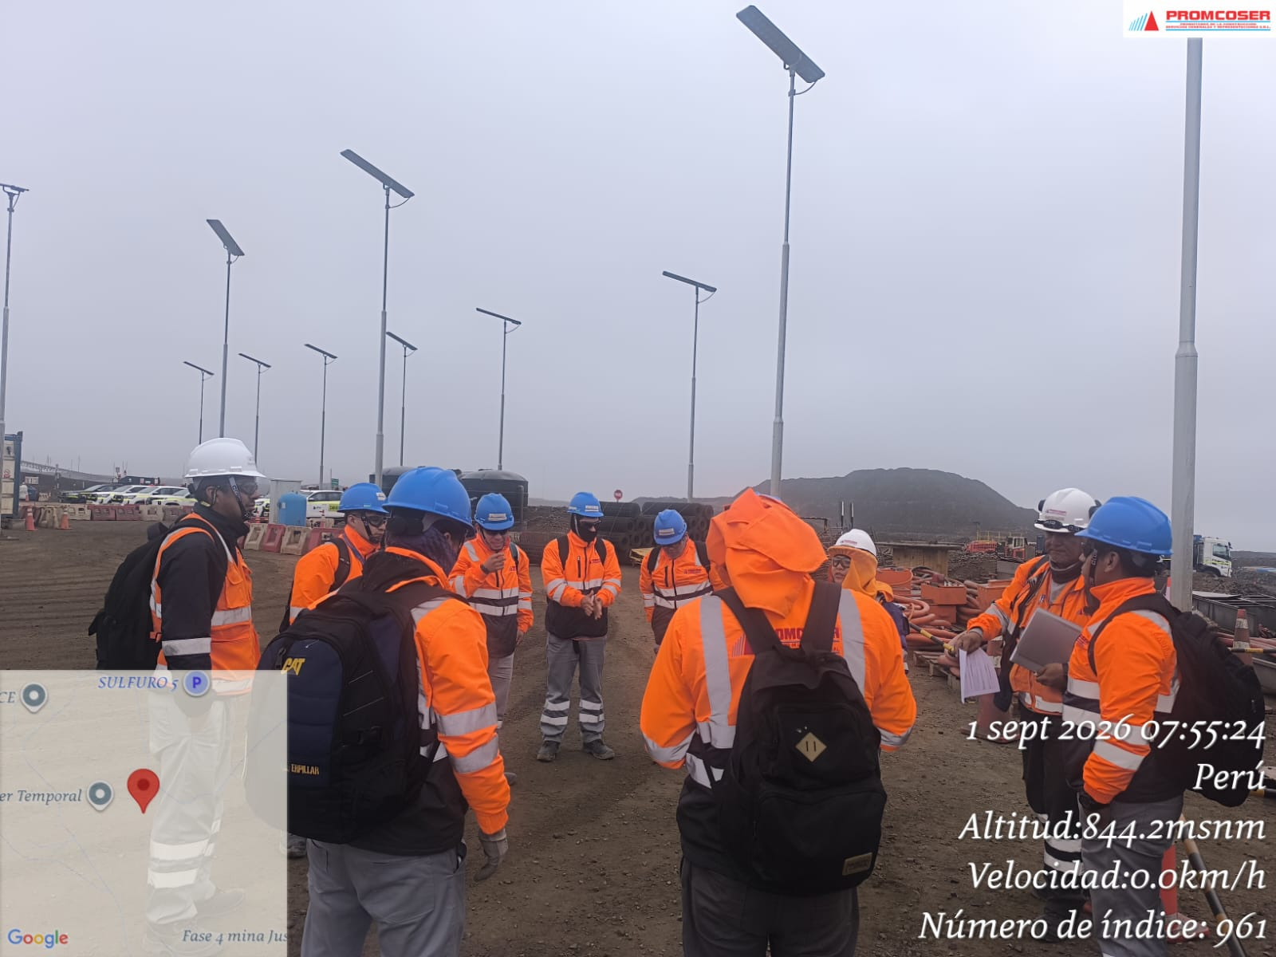 |  |  |  |  |  |  |  |  |  |  |  |  |  |  | 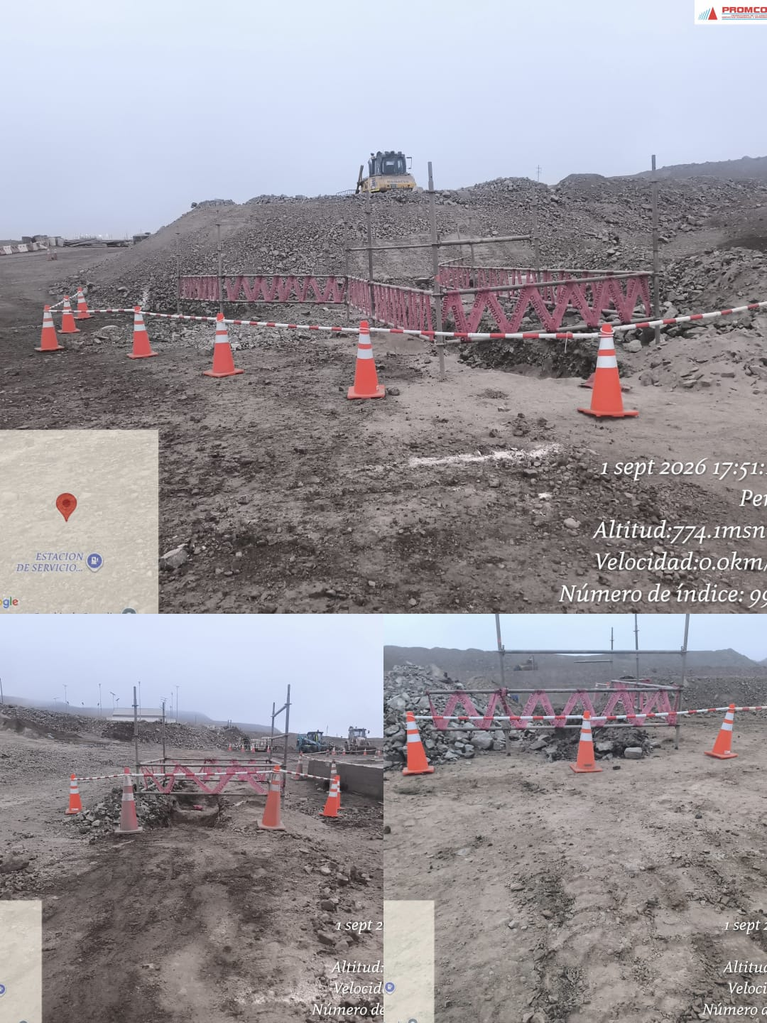 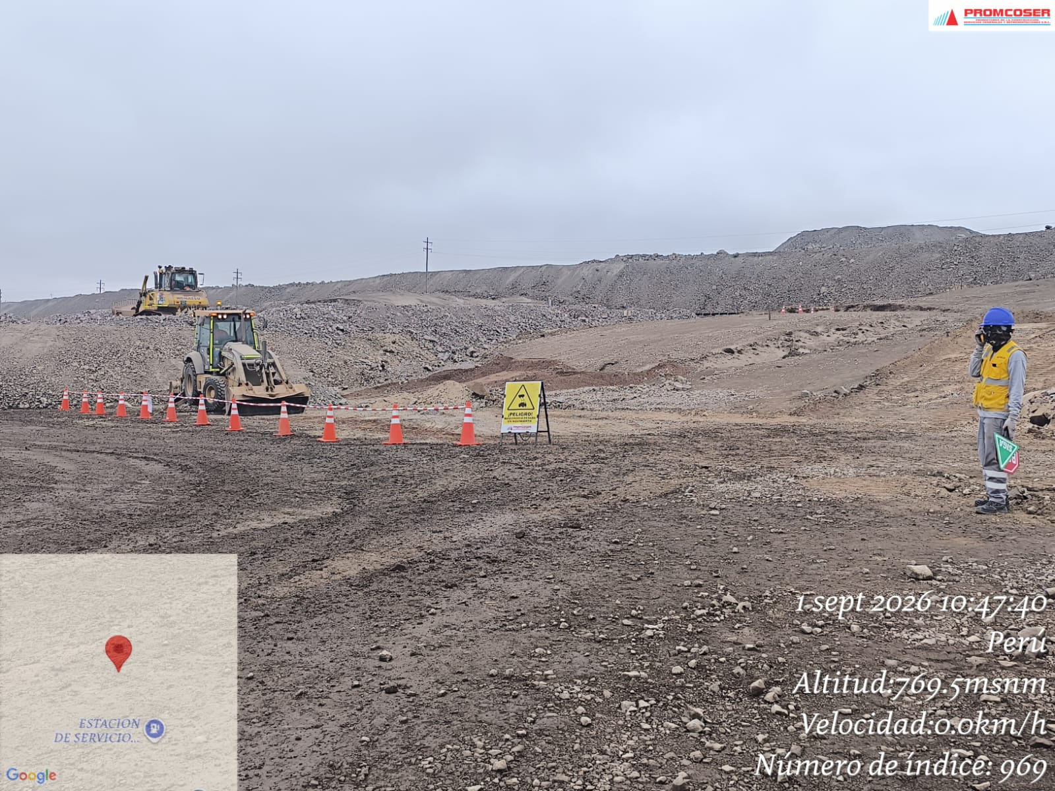 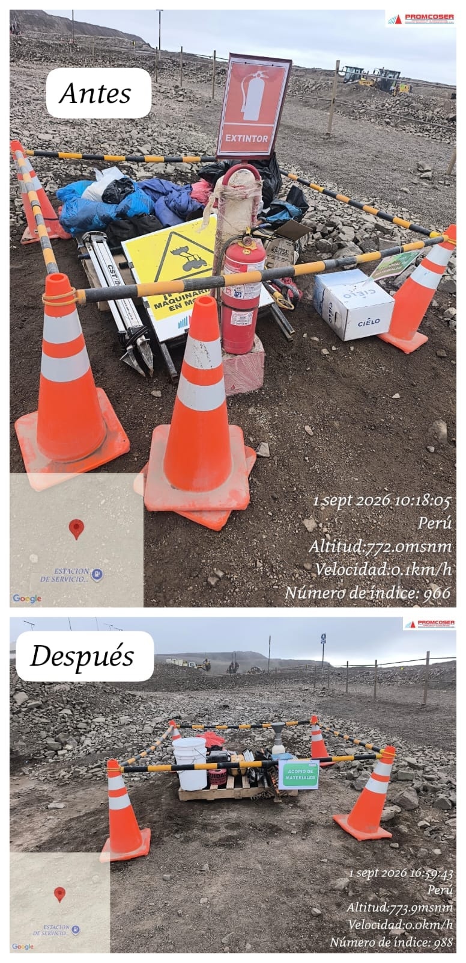 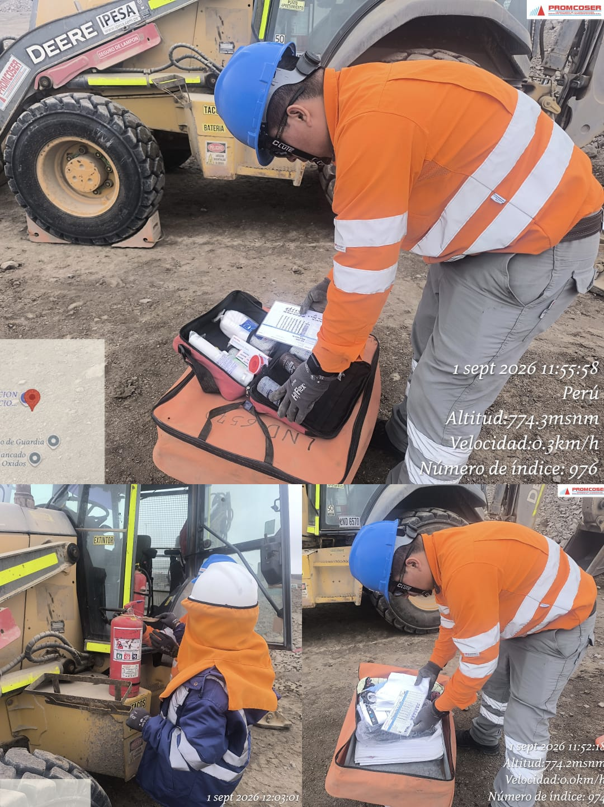 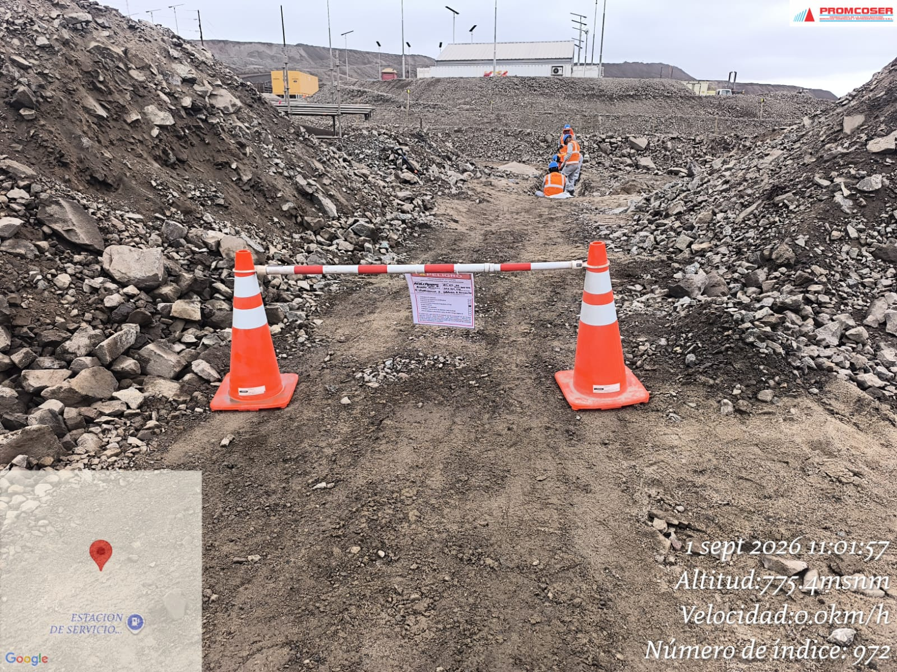

DELIMITACIÒN DEL AREA AL FINALIZAR LA JORNADA

 | Charla de seguridad y prueba de alcotest |  |  |  |  |  |  |  |  |  |  |  |  |  |  | Inspecciones y verificaciones en campo

 | Fotografia N°01 |  |  |  |  |  |  |  | Fotografia N°02 |  |  |  |  |  |  |  |  | Fotografia N°03 |  |  |  |  |  |  |  | Fotografia N°04
 |  |  |  |  |  |  |  |  | 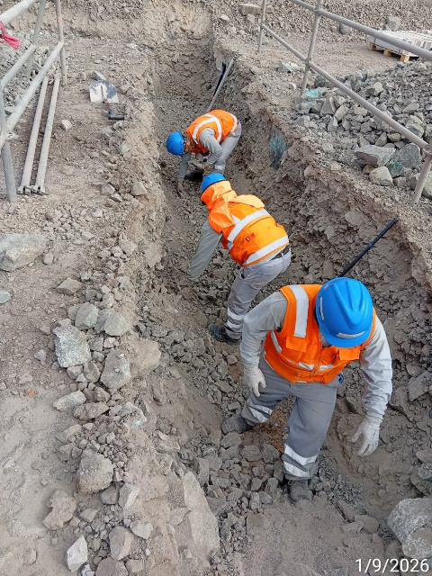 |  |  |  |  |  |  |  |  | 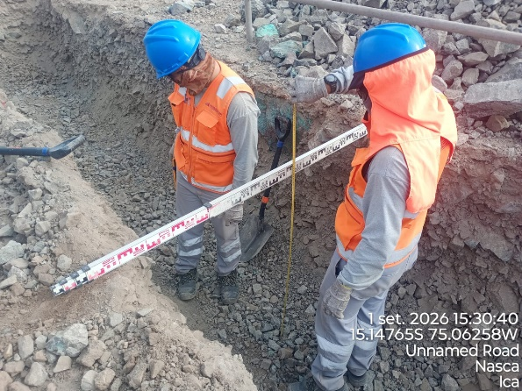 |  |  |  |  |  |  |  | 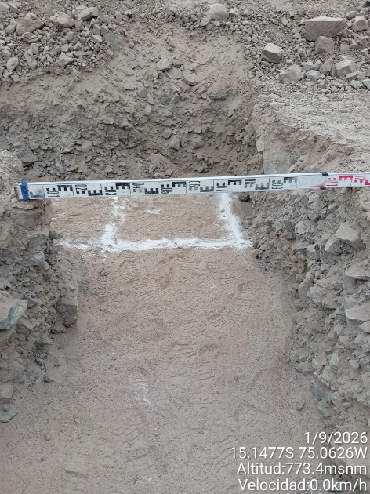

 | Excavacion mecacnica de zanja |  |  |  |  |  |  |  | Perfilado de zanja |  |  |  |  |  |  |  |  | Profundidad de excavacion (1.0m) |  |  |  |  |  |  |  | Ancho de excavacion (1.20m)

 | Fotografia N°05 |  |  |  |  |  |  |  | Fotografia N°06 |  |  |  |  |  |  |  |  | Fotografia N°07 |  |  |  |  |  |  |  | Fotografia N°08
 | 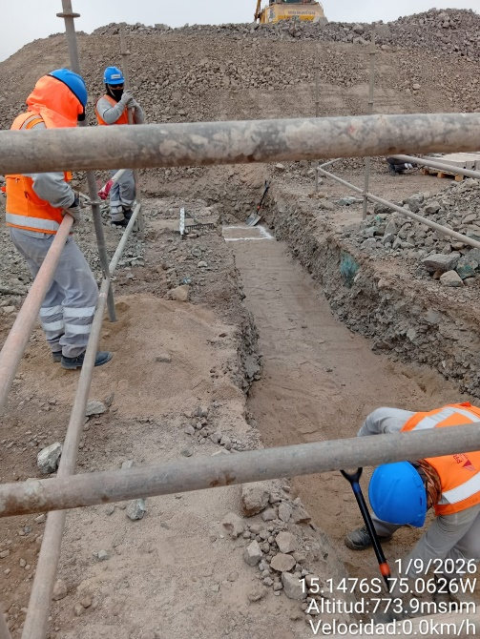 |  |  |  |  |  |  |  | 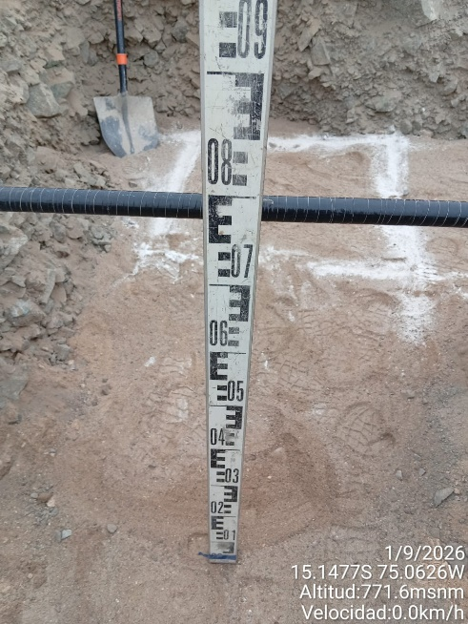 |  |  |  |  |  |  |  |  | 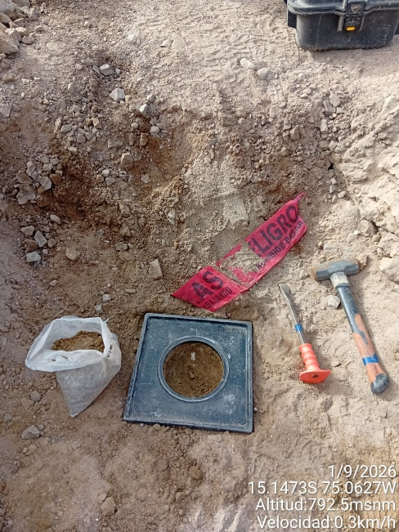 |  |  |  |  |  |  |  | 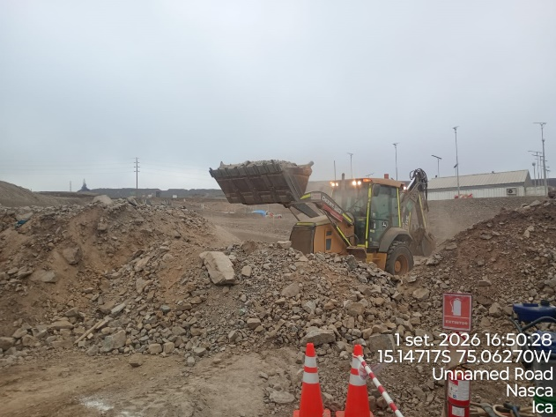

 | Tendido de cama de arena |  |  |  |  |  |  |  | Altura de cama de arena (0.20m) |  |  |  |  |  |  |  |  | Ensayo de compactacion |  |  |  |  |  |  |  | Conformado de berma

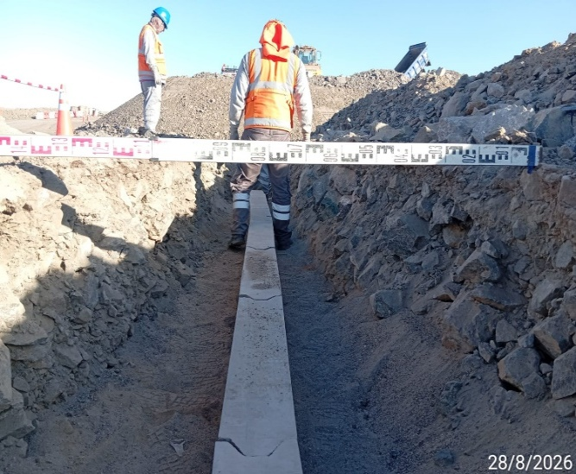
Histograma de Equipos |  | 2026-09-01
 |  |  |  |  |  |  |  |  | Jornada laboral |  | Jornada Laboral | 7:00:00 | 7:30:00 | 8:00:00 | 8:30:00 | 9:00:00 | 9:30:00 | 10:00:00 | 10:30:00 | 11:00:00 | 11:30:00 | 12:00:00 | 12:30:00 | 13:00:00 | 13:30:00 | 14:00:00 | 14:30:00 | 15:00:00 | 15:30:00 | 16:00:00 | 16:30:00 | 17:00:00
 | Equipos |  |  |  |  | hh.ss | hh.aa |  | Actividad |  | UbicaciónCANTERA | 7:00:00 | 7:30:00 | 8:00:00 | 8:30:00 | 9:00:00 | 9:30:00 | 10:00:00 | 10:30:00 | 11:00:00 | 11:30:00 | 12:00:00 | 12:30:00 | 13:00:00 |  |  | 14:30:00 | 15:00:00 | 15:30:00 | 16:00:00 | 16:30:00 | 17:00:00 | 17:30:00 | 18:00:00 | 18:30:00 | HORAS ACUMULADAS POR EQUIPO
EQUIPOS | Retroexcavadora |  |  |  |  | 4.5 |  |  |  |  |  |  |  |  |  |  |  |  | 0.5 | 0.5 | 0.5 |  |  |  |  | 0.5 | 0.5 | 0.5 | 0.5 | 0.5 | 0.5 | 0.5 |  |  |  | 2.5
 | Minicargador |  |  |  |  | 0 |  |  | Instalación de bancoductos |  |  |  |  |  |  |  |  |  |  |  |  |  |  |  |  |  |  |  |  |  |  |  |  |  |  | 0

 |  |  |  |  |  |  | hh.aa

EQUIPOS MENORES | Vibroapisonar |  |  |  |  | 0 |  |  |  |  |  |  |  |  |  |  |  |  |  |  |  |  |  |  |  |  |  |  |  |  |  |  |  |  |  | 0
 |  |  |  |  |  | 0 |  |  |  |  |  |  |  |  |  |  |  |  |  |  |  |  |  |  |  |  |  |  |  |  |  |  |  |  |  | 0
 |  |  |  |  |  | 0 |  |  |  |  |  |  |  |  |  |  |  |  |  |  |  |  |  |  |  |  |  |  |  |  |  |  |  |  |  | 0
 |  |  |  |  |  | 0 |  |  |  |  |  |  |  |  |  |  |  |  |  |  |  |  |  |  |  |  |  |  |  |  |  |  |  |  |  | 0
 |  |  |  |  |  | 0 |  |  |  |  |  |  |  |  |  |  |  |  |  |  |  |  |  |  |  |  |  |  |  |  |  |  |  |  |  | 0
 | Total |  |  |  |  | 4.5 | 0 |  | 0 |  | Frecuencia de equipos | 0 | 0 | 0 | 0 | 0 | 0 | 0 | 0.5 | 0.5 | 0.5 | 0 | 0 | 0 | 0 | 0.5 | 0.5 | 0.5 | 0.5 | 0.5 | 0.5 | 0.5 | 0 | 0 | 0

